Dashboard
BLOCK 1157

 | VERSION | 1.0.0

Chuyên Đề Phát Triển Web 1

Evidance
Hình 1


Hình 2



Hình 3

hình 4

hình 5

hình 6

Hình 7

Hiình 8

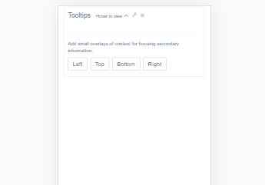

Hình 9

Hình 13

Hình 14

Hình 15

Hình 16

Hình 17

Hình 18

Hình 19

Hình 20

Hình 21

Hình 22

Hình 23

Hinh 24

